Sheet1
Instructional Planning
 |  | (The process of systematically planning, developing, evaluating and managing the instructional process by using principles of teaching and learning - D.O. 42, s. 2016)

Detailed Lesson Plan (DLP) Format

DLP Blg.: | Asignatura: |  |  | Baitang: | Kwarter: | Oras(haba): |  | Petsa:
3 | ESP |  |  | 10 | 1 | 60
Gabayan ng Pagkatuto: |  |  | Napatutunayan na ang pag-unlad sa mga katangian ng pagpapakatao ay instrumento sa pagganap ng tao sa kaniyang misyon sa buhay tungo sa kaniyang kaligayahan. |  |  |  | Code:
(Taken from the Curriculum Guide) |  |  |  |  |  |  | Esp10MP-Ib-1.3
Susi ng Konsepto ng Pag-unawa |  |  | Katangian ng Pagpapakatao
Domain |  | Adapted Cognitive Process Dimensions (D.O. No. 8, s. 2015) |  | Mga Layunin:
Knowledge The fact or condition of knowing something with familiarity gained through experience or association |  | Remembering (Pag-alala) |  | Natutukoy ang mga katangian ng pagpapakatao.
 |  | Understanding (Pag-unawa)
Skills The ability and capacity acquired through deliberate, systematic, and sustained effort to smoothly and adaptively carryout complex activities or the ability, coming from one's knowledge, practice, aptitude, etc., to do something |  | Applying (Pag-aaplay)
 |  | Analyzing (Pagsusuri)
 |  | Evaluating (Pagtataya) |  | Nasusuri ang sarili kung anong katangian ng pagpapakatao ang makatutulong sa pagtupad ng iba't-ibang papel sa buhay (upang magampanan ang kaniyang misyon sa buhay)
 |  | Creating (Paglikha)

Attitude (Pangkasalan) |  | Responding to Phenomena |  | Nailalapat ang mga tiyak na hakbang upang paunlarin ang mga katangian ng pagpapakatao.
Values (pagpapahalaga) |  | Valuing |  | Napapahalagahan ang mga instrumento sa pagkamit ng tao sa kaniyang misyon sa buhay tungo sa kaniyang kaligayahan.
2. Content (Nilalaman) |  |  |  | Ang Katangian ng Pagpapakatao
3. Learning Resources (Kagamitan) |  |  |  | Edukasyon sa Pagpapakatao 10 Modyul sa Mag-aaral (pp.7-19), white board, whiteboard pen, laptop, CG
4. Pamamaraan
4.1 Panimulang Gawain |  |  | Panoorin ang video clip: Mission Possible: Pasan Ko Ang Ama Ko https://www.youtube.com/watch?v=_HjUKYEF8oc
5 |  | minuto
4.2 Gawain |  |  | Ano ang mga katangiang naipamalas ni Gilbert Jacob na isang anak na nagtatrabaho bilang parking attendant upang maitaguyod ang kanyang baldadong ama na stroke victim kahit siya ay "on duty"? Pagninilayan ang kanyang karanasan sa pamamagitan ng pagpupuna sa mga kahon bilang anak at isali na rin ang iba pang kahon na makikita sa p.8 (Modyul para sa Mag-aaral) gamit ang reflective journal (optional). See: Attached activity sheet
8 |  | minuto
4.3 Analisis |  |  | May nadiskubre ba kayo tungkol sa inyong sariling kakayahan o katangiann? Paano ninyo ito mapahalagahan at mapaunlad?
4 |  | minuto
4.4 Abstraksiyon |  |  | Itatalakay ang pagpapattupad sa pagpa-unlad at pagpapalago ng mga katangiang pagpapakatao hango sa mga karanasan tulad nila: Joey, Mother Teresa ng Calcutta , Roger at Cris (pp. 12-15).
12 |  | minuto
4.5 Aplikasyon |  |  | Paano mo mapauunlad ang mga katangian ng pagpapakatao sa iyong sarili? Gabay ang binuo mong Plano ng Pagsasabuhay ng Aking Personal na Pahayag ng Misyon sa Buhay (PPMB), gumawa ng konkretong plano gamit ang tsart sa pahina 19 ng aklat gamit ang Reflective Journal (Optional)
10 |  | minuto
4.6 Assessment (Pagtataya) |  |  | Anlysis of Learners' Products |  | Pangkatang Gawain: Pagsasadula tungkol sa pagkamit ng tao sa kanyang misyon sa buhay tungo sa kanyang kaligayahan.
15 |  | minuto
4.7 Takdang-Aralin |  |  | Enhancing / improving the day’s lesson |  | Anu-ano ang mga tiyak na hakbang upang mapaunlad ang mga katangian ng pagpapakatao?
3 |  | minuto
4.8 Panapos na Gawain |  |  | Ipapakinig sa mga mag-aaral ang awiting, "Ngayon Pa lang Tagumpay Ka" kay Leah Salonga https://www.youtube.com/watch?v=Kbfllmimskw&index=7&list=RDRPWvn7RgP7Y
3 |  | minuto
5. Remarks
6. Reflections
A. No. of learners who earned 80% in the evaluation. |  |  |  |  | C. Did the remedial lessons work? No. of learners who have caught up with the lesson.
B. No. of learners who require additional activities for remediation. |  |  |  |  | D. No. of learners who continue to require remediation.
E. Which of my learning strategies worked well? Why did these work?
F. What difficulties did I encounter which my principal or supervisor can help me solve?
G. What innovation or localized materials did I use/discover which I wish to share with other teachers?

Prepared by:
Name: | SHEENA G. BUOT |  |  |  | School: | CARMEN NATIONAL HIGH SCHOOL-DAY CLASS
Position/ Designation: | TEACHER I |  |  |  | Division: | CEBU PROVINCE
Contact Number: | 9770944806 |  |  |  | Email address: | sheena.buot@gmail.com
Quality assured by:
SHERYL G. BARITUA FLORA H. UNABIA

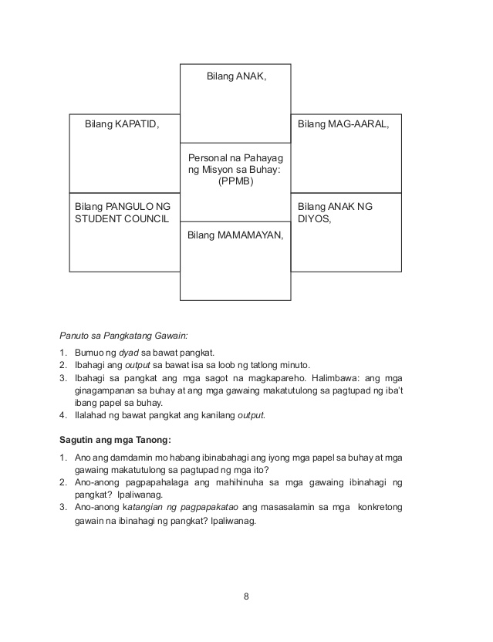

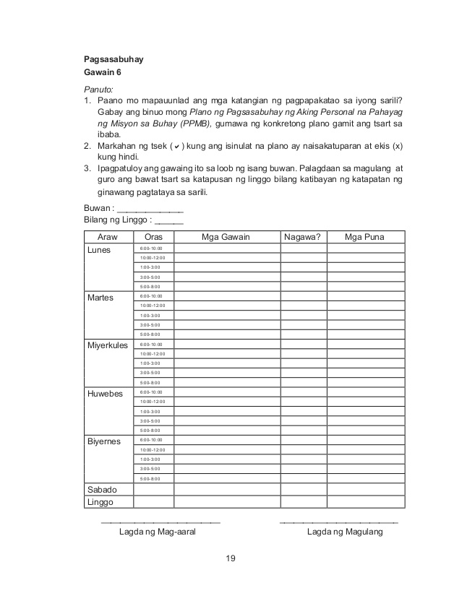

 |  |  |  |  |  |  |  |  | attitude
 |  |  |  |  |  |  |  |  | Receiving Phenomena
 |  |  |  |  |  |  |  |  | Responding to Phenomena
 |  |  |  |  |  |  |  |  | Valuing
 |  |  |  |  |  |  |  |  | Organization
 |  |  |  |  |  |  |  |  | Internalizing values
 |  |  |  |  |  |  |  |  | assignment
 |  |  |  |  |  |  |  |  | Reinforcing / strengthening the day’s lesson
 |  |  |  |  |  |  |  |  | Enriching / inspiring the day’s lesson
 |  |  |  |  |  |  |  |  | Enhancing / improving the day’s lesson
 |  |  |  |  |  |  |  |  | Preparing for the new lesson

 |  |  |  |  |  |  |  |  | assessment
 |  |  |  |  |  |  |  |  | Observation
 |  |  |  |  |  |  |  |  | Talking to Learners/ Conferencing
 |  |  |  |  |  |  |  |  | Anlysis of Learners' Products
 |  |  |  |  |  |  |  |  | Tests

